Blad1
 | 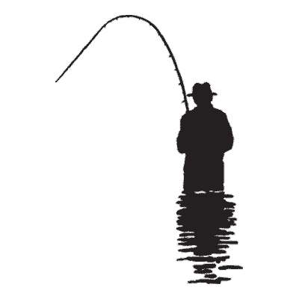 | HENGELCLUB “ Match en Feeder Team Roeselare “
 | MEMORIAL | Datum: 22 oktober 2023
 | Bloso
 |  | Gewicht
1 | Sandrino Slosse | 13590
2 | Dufromont René | 12000
3 | Hemeryck Paul | 10130
4 | Jean-Marie Plisnier | 9850
5 | Jan Vandenbussche | 9040
6 | Liebrandt Giovanni | 8640
7 | Lander Persijn | 7860
8 | Jonckheere Georges | 7170
9 | Lamaire Randall | 5870
10 | Beun Mario | 5500
11 | Vanlerberghe Patrick | 4590
12 | Muylle Fernand | 4000
13 | Formesyn Luc | 2980
14 | Devos André | 2530
15 | Delaere Geert | 1290

